imagenes bugs
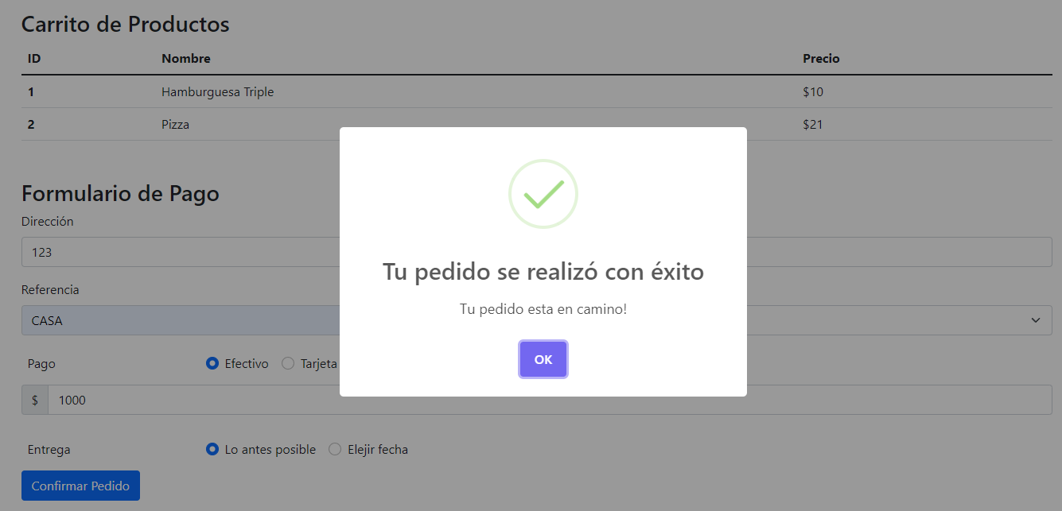
Id | descripcion
ID 1 | Deberia haber aparecido un mensaje de error "la tarjeta esta vencida" en vez de "Tu pedido se realizó con éxito"
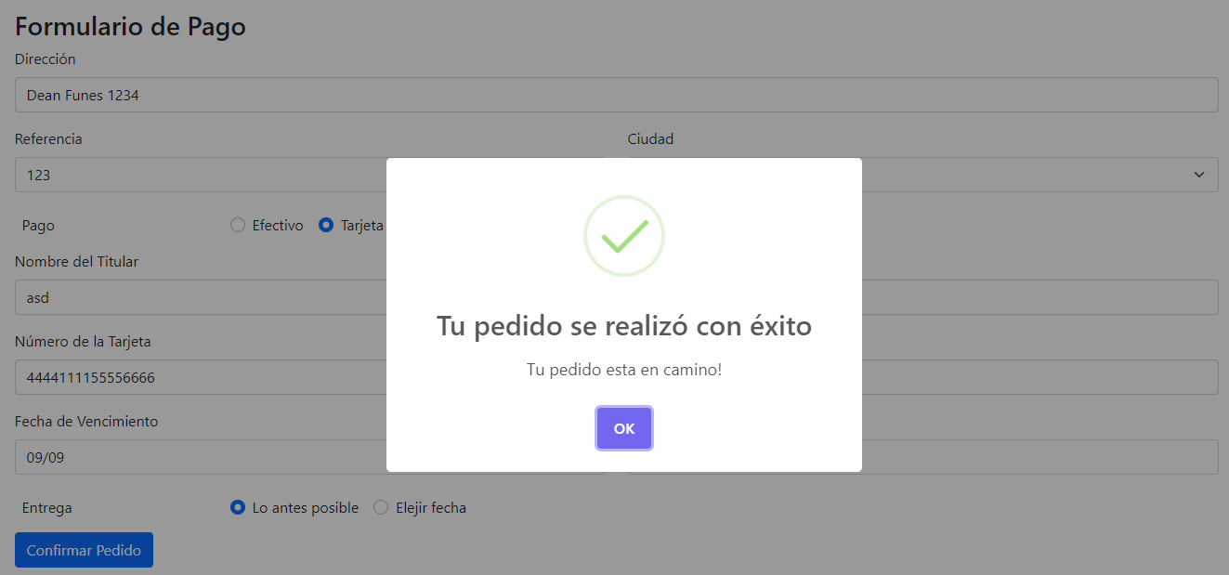

ID 2 | Deberia haber aparecido un mensaje de error "el cvc es invalido" en vez de"Tu pedido se realizó con éxito"
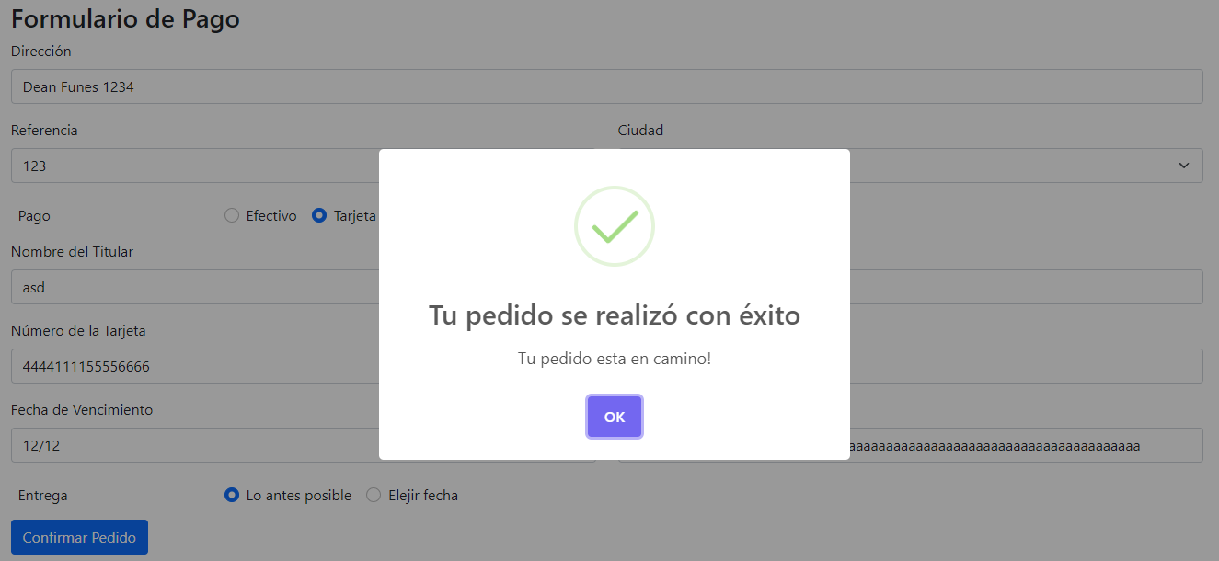

ID 3 | Deberia haber aparecido el mensaje "Tu pedido se realizó con éxito" ya que ingresamos datos válidos pero muestra el mensaje "Debe ingresar una fecha de entrega" (No reconoce la hora)

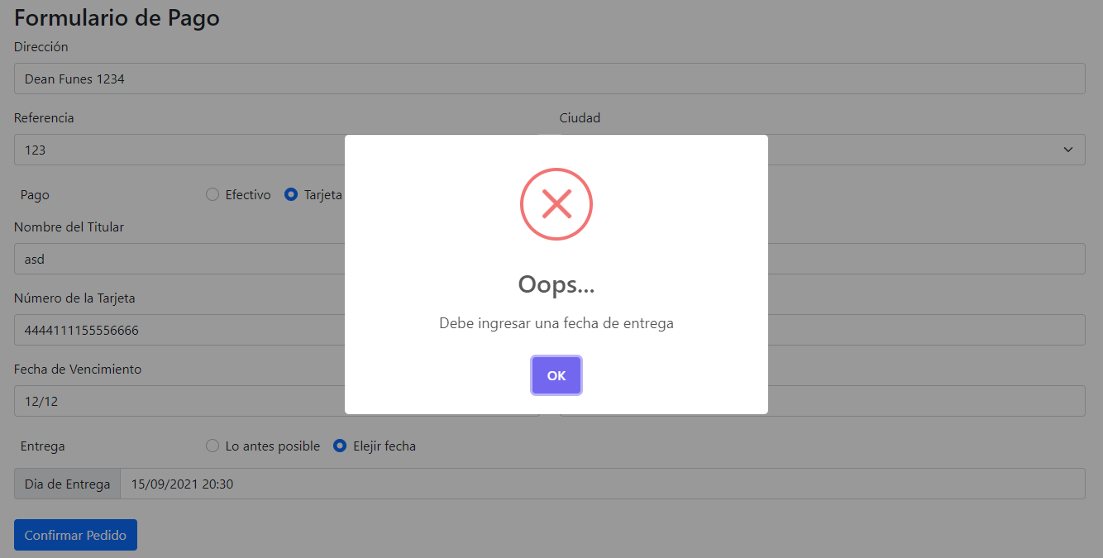

ID 4 | Deberia haber aparecido un mensaje de error "la fecha de entrega es invalida" en vez de "Tu pedido se realizó con éxito"

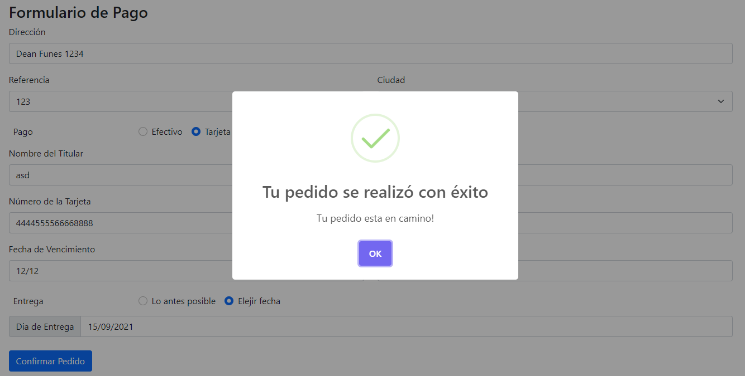

ID 5 | Deberia haber aparecido un mensaje de error "la fecha de vencimiento es invalida" en vez de "Tu pedido se realizó con éxito"
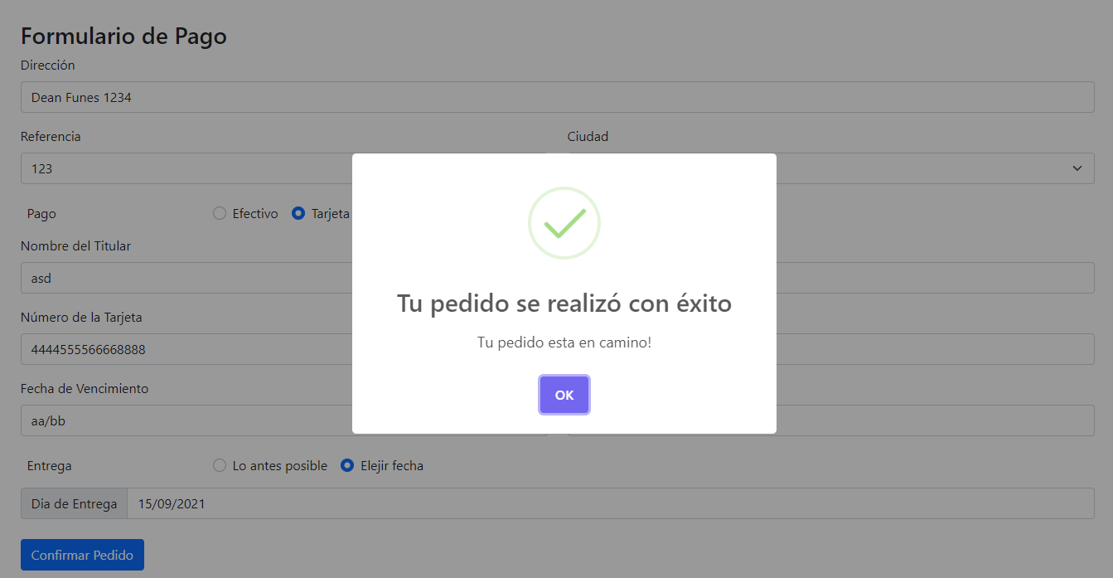

ID 6 | Deberia haber aparecido un mensaje de error "Ups Debe ingresar un monto de pago valido" en vez de "Tu pedido se realizó con éxito"
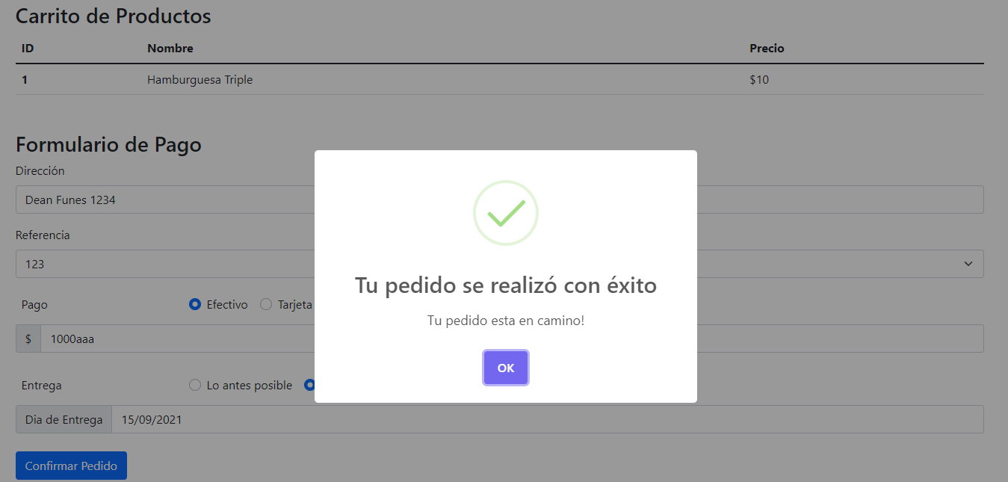

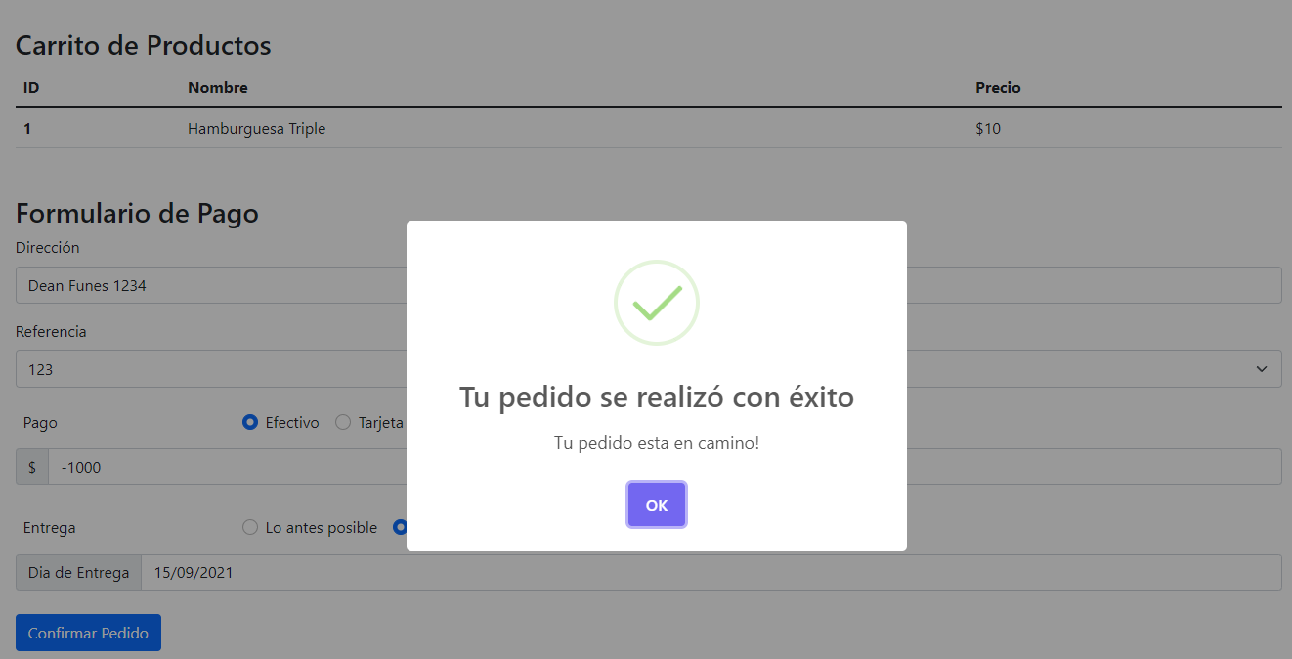

ID 7 | Deberia haber aparecido un mensaje de error "la fecha de entrega es invalida" en vez de "Tu pedido se realizó con éxito"
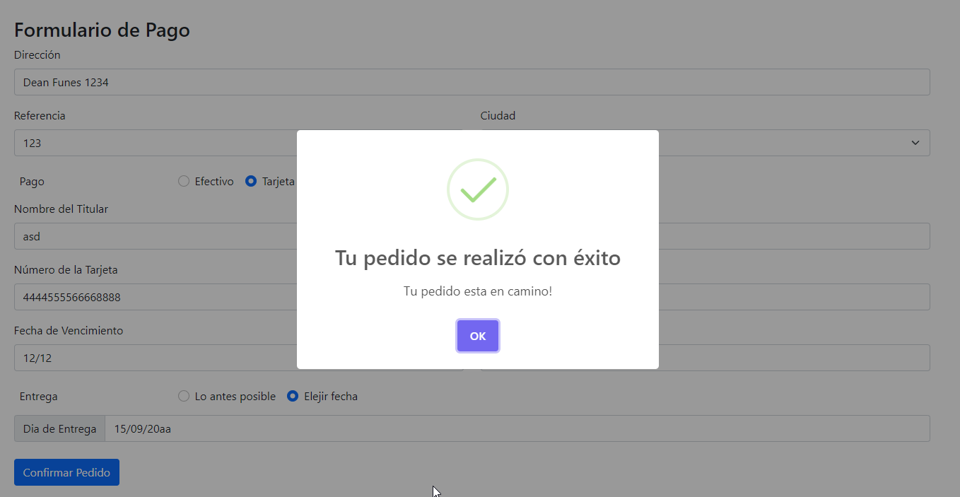

ID 8 | Deberia haber aparecido el mensaje "Numero de tarjeta inválido" en vez de "Tu pedido se realizó con éxito"

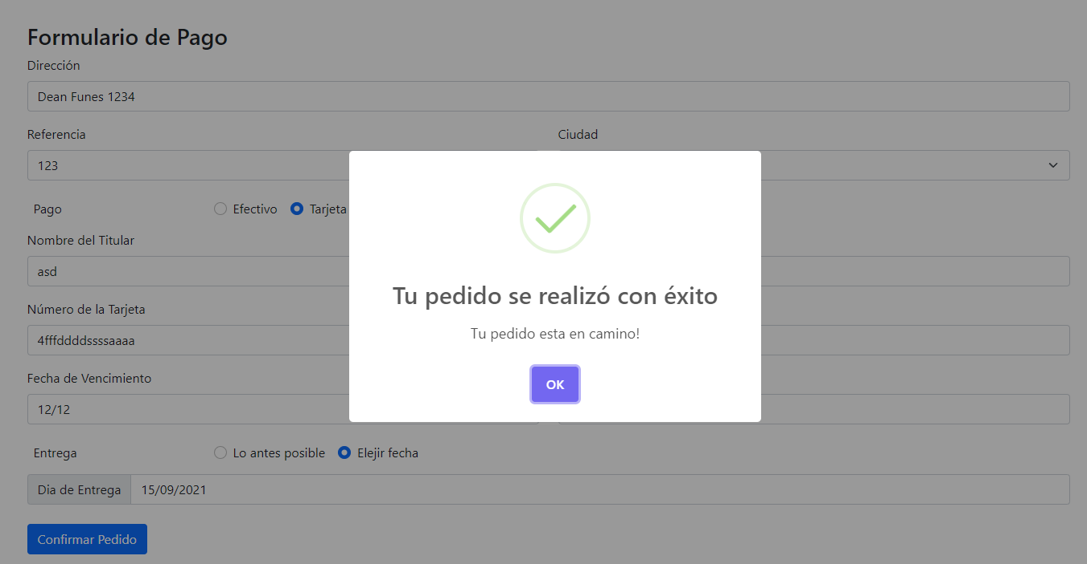

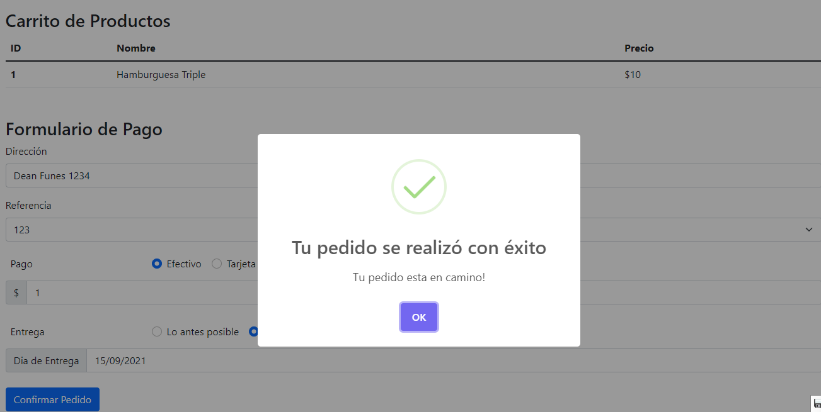

ID 9 | Deberia haber aparecido un mensaje de error "Ups Debe ingresar un monto de pago valido" en vez de "Tu pedido se realizó con éxito"
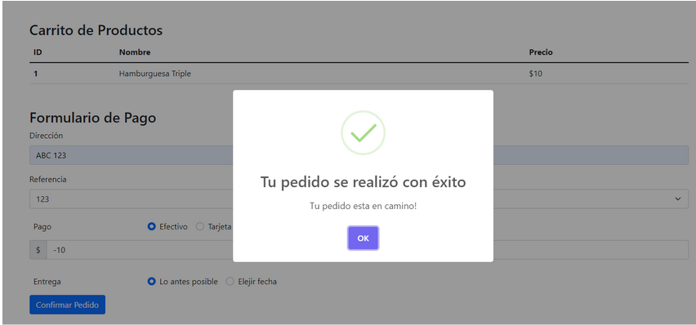

ID10 | Deberia haber aparecido un mensaje de error "Ups Debe ingresar un monto de pago valido" en vez de "Tu pedido se realizó con éxito"

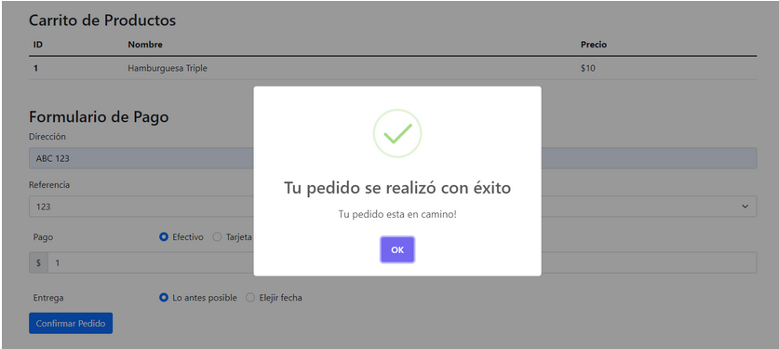

ID 12 | Deberia haber aparecido el mensaje "Tarjeta no válida" en vez de "Tu pedido se realizó con éxito"

ID 13 | Deberia haber aparecido un mensaje de error "Ups Debe ingresar un monto de pago valido" en vez de "Tu pedido se realizó con éxito"
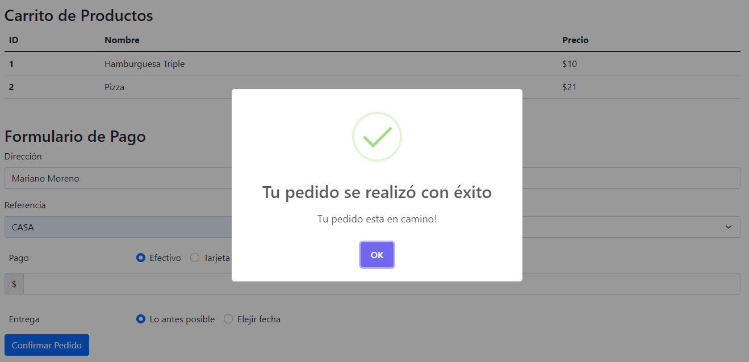

ID 14 | Deberia haber aparecido un mensaje de error "Ups Debe ingresar un monto de pago valido" en vez de "Tu pedido se realizó con éxito"
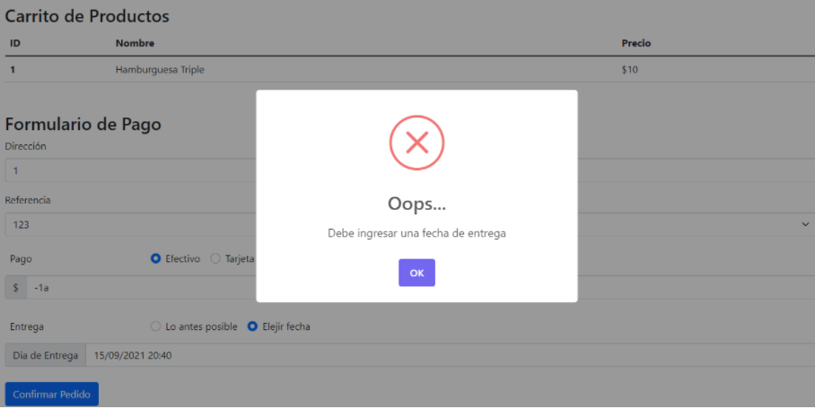

ID 15 | Deberia haber aparecido el mensaje "Ingrese el numero de calle" ya que ingresamos datos invalidos pero muestra el mensaje "Tu pedido se realizó con éxito"


ID 16 | Deberia haber aparecido el mensaje "Ingrese una direccion valida" ya que ingresamos datos invalidos pero muestra el mensaje "Tu pedido se realizó con éxito"

